Container depot section 2025
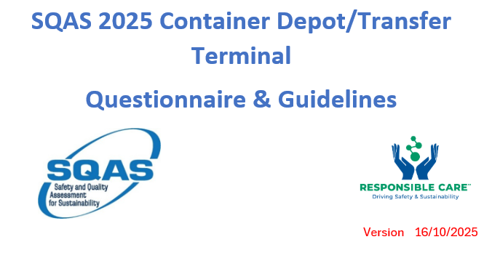
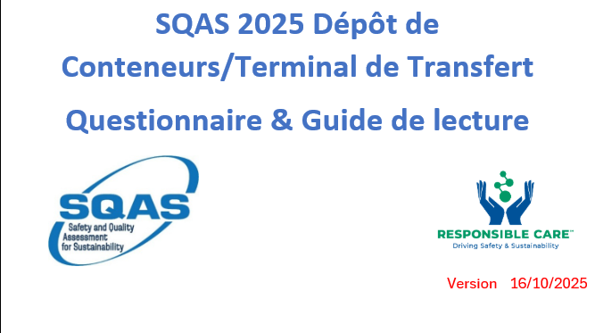
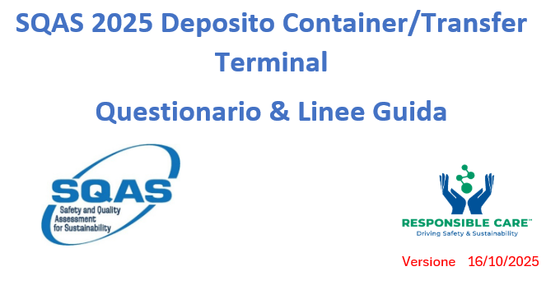
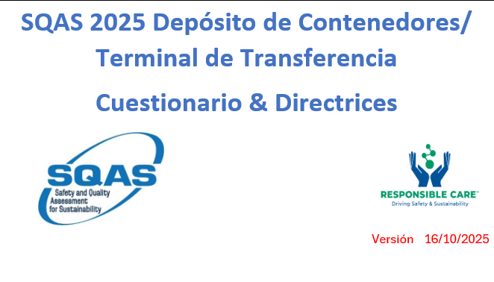

 |  |  |  |  |  |  |  |  |  |  | Tabla de contenido
Table of Contents |  |  |  | Table des matières |  |  |  | Indice |  |  | 6 Equipos: Especificación, Inspección, Mantenimiento y Calibración
6 Equipment: Specification, Inspection, Maintenance and Calibration |  |  |  | 6 Équipement : spécifications, inspection, maintenance et étalonnage |  |  |  |  |  |  | 6.1 Especificación del equipo
6.1 Equipment specification |  |  |  | 6.1 Spécifications techniques de l'équipement |  |  |  | 6 Attrezzature: specifiche, ispezione, manutenzione e taratura |  |  | 6.2 Inspección, mantenimiento y calibración de equipos
6.2 Equipment Inspection, Maintenance and Calibration |  |  |  | 6.2 Inspection, entretien et étalonnage des équipements |  |  |  | 6.1 Specifiche delle attrezzature |  |  | 7 Seguridad basada en el comportamiento (BBS o programa equivalente)
7 Behaviour Based Safety (BBS or equivalent programme) |  |  |  | 7 Comportement Basé sur la Sécurité (BBS ou programme équivalent) |  |  |  | 6.2 Ispezione, manutenzione, taratura dell'e attrezzature |  |  | 7.1 Seguridad basada en el comportamiento para una conducción segura
7.1 Behaviour based safety for safe driving |  |  |  | 7.1 Comportement Basé sur la Sécurité (BBS) pour une conduite sûre |  |  |  | 7 Comportamento basato sulla sicurezza (BBS o programmi equivalenti) |  |  | 8 Medición y gestión de las emisiones de gases de efecto invernadero (GEI) del transporte
8 Measurement and Management of transport greenhouse gas (GHG) emissions |  |  |  | 8 Mesure et gestion des émissions de gaz à effet de serre (GES) |  |  |  | 7.1 Behaviour based safety per guida sicura |  |  | 8.1 Identificación de cadenas de transporte, elementos de la cadena de transporte (TCEs), categorías de operaciones de transporte (TOC) y categorías de operaciones de Hub (HOC)
8.1 Identification of transport chains, transport chain elements (TCEs), transport operation categories (TOCs) and Hub operation categories (HOC) |  |  |  | 8.1 Identification de la chaîne de transport (TC), des éléments de la chaîne de transport (TCE) et des catégories d'operations des Hubs (HOC) |  |  |  | Misurazione e gestione del le emissioni GHG del trasporto |  |  | 8.2Medición de emisiones de equipos que consumen combustible, por HOC
8.2 Emission measurement of equipment that consumes fuel, by HOC |  |  |  | 8.2 Mesure des émissions des équipements qui consomment du carburant,par HOC |  |  |  | 8.1 Identificazione della catena di trasporto, degli elementi della catena di trasporto, (TCEs), delle categorie delle operazioni di trasporto (TOCs) e delle categorie di trasporto degli Hub (HOC) |  |  | 8.3 Emisiones de equipos que consumen electricidad, por TOC
8.3 Emissions from equipment that consumes electricity, by TOC |  |  | 8.3 Mesure des émissions des équipements qui consomment de l'électricité, par HOC |  |  |  |  | 8.2 Misurazione delle emissioni delle attrezzature che consumano carburante, per HOC |  |  | 8.4 Emisiones de refrigerantes, por HOC
8.4 Emissions from refrigerants, by HOC |  |  | 8.4 Emissions liés aux réfrigerants, par HOC |  |  |  |  | 8.3 Emissioni degli attrezzature che consumano elettricità, per TOC |  |  | 8.5 Emisiones de subcontratistas, por TOC o HOC
8.5 Emissions from subcontractors, by TOC or HOC |  |  | 8.5 Emissions des sous-traitants, par TOC ou HOC |  |  |  |  | 8.4 Emissioni dai refrigeranti, per HOC |  |  | 8.6 Cálculo de las emisiones totales
8.6 Calculation of Total emissions |  |  | 8.6 Calcul des émissions totales |  |  |  |  | 8.5 Emissioni dai subcontattori, per TOC o HOC |  |  | 8.7 Cálculo de la intensidad de las emisiones
8.7 Calculation of emission intensity |  |  | 8.7 Calcul de l'intensité d'émission |  |  |  |  | 8.6 Calcolo delle emissioni totali |  |  | 8.8 Consolidación y reporte de emisiones
8.8 Consolidating and reporting emissions |  |  | 8.8 Consolidation et reporting des émissions |  |  |  |  | 8.7 Calcolo dell'emission intensity |  |  | 8.9 Reducción de emisiones: definición de estrategia, objetivos y programa
8.9 Reducing emissions: Defining strategy, objectives and programme |  |  | 8.9 Réduction des émissions : définir la stratégie, les objectifs et le programme |  |  |  |  | 8.8 Consolidamento e reporting delle emissioni |  |  | 9. Protección
9. Security |  |  | 9. Sureté |  |  |  |  | 8.9 Riduzione delle emissioni: Definizione di strategie, obiettivi, programmi |  |  | 10. Operaciones
10. Operations |  |  | 10. Opérations |  |  |  |  | 9. Security |  |  | 10.1 Operaciones generales del emplazamiento
10.1 General Site Operations |  |  | 10.1 Opérations générales du site |  |  |  |  | 10. Operatività |  |  | 10.2 Almacenamiento de contenedores
10.2 Storing of Containers |  |  | 10.2 Stockage des conteneurs |  |  |  |  | 10.1 Operazioni generali del sito |  |  | 10.3 Operaciones de contenedores
10.3 Container operations |  |  | 10.3 Operations concernant les conteneurs |  |  |  |  | 10.2 Immagazzinamento Containers |  |  | 10.4 Toma de muestras
10.4 Sample taking |  |  | 10.4 Prise d'échantillons |  |  |  |  | 10.3 Container operations |  |  | 10.5 Respuesta a emergencias y preparación ante derrames
10.5 Emergency response and Spill preparedness |  |  | 10.5 Intervention d'urgence et préparation aux déversements |  |  |  |  | 10.4 prelievo di campioni |  |  | 10.6 Controles de liberación de equipos
10.6 Equipment release controls |  |  | 10.6 Contrôle de libération des équipements |  |  |  |  | 10.5 Preparazione e risposta alle emergenze ed agli spandimenti |  |  | 11. Inspección del emplazamiento
11. Site inspection |  |  | 11. Inspection du site |  |  |  |  | 10.6 Controlli di rilascio dell'attrezzatura |  |  | 11.1 Condiciones generales
11.1 General conditions |  |  | 11.1 Conditions générales |  |  |  |  | 11. Ispezione del sito |  |  | 11.2 Requisitos de mantenimiento adicionales
11.2 Additional maintenance requirements |  |  | 11.2 Exigences complèmentaires de maintenance |  |  |  |  | Condizioni generali |  |  | 11.3 Taller de mantenimiento
11.3 Maintenance workshop |  |  | 11.3 Atelier de maintenance |  |  |  |  | 11.2 Ulteriori requisiti di manutenzione |  |  | 11.4 Tanques de almacenamiento a granel (combustible, área de abastecimiento y almacenamiento de residuos)
11.4 Bulk Storage Tanks (Fuel, Fuelling Area and Waste Storage) |  |  | 11.4 Cuves de stockage vrac (Carburant, Station de distribution, Stockage de déchets) |  |  |  |  | 11.3 Officina di manutenzione |  |  | 11.5 Vehículos y otros equipos (equipos rodantes y de elevación)
11.5 Vehicles and other equipment (rolling and lifting equipment) |  |  | 11.5 Véhicules et autres équipements (engins roulants et de levage) |  |  |  |  | 11.4 Cisterne di stoccaggio (carburante, area di rifornimento carburante e stoccaggio rifiuti)

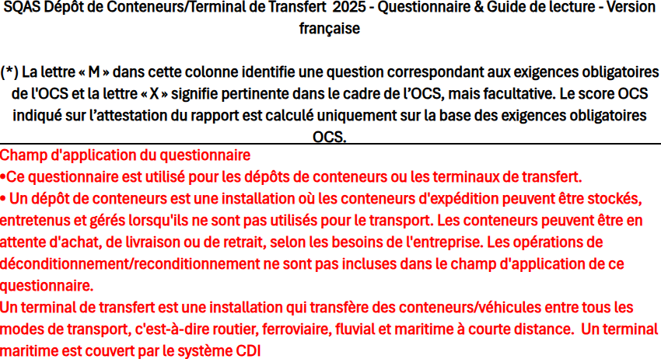
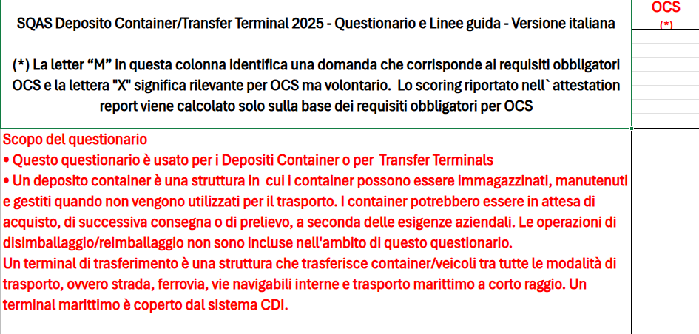
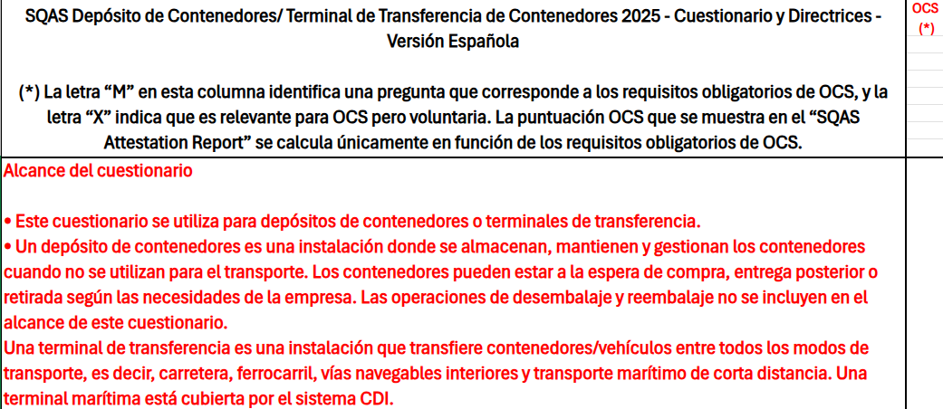
SQAS Container Depot/Transfer Terminal 2025 - Questionnaire & Guidelines - English version |  |  | OCS
 |  |  | (*)
(*) The letter “M” in this column identifies a question corresponding to the OCS Mandatory requirements and the letter "X" means OCS relevant but voluntary. The OCS score shown on the Attestation Report is calculated based only on the OCS mandatory requirements.

Scope of the questionnaire

• This questionnaire is used for Container depot or Transfer Terminals
• A container depot is a facility where shipping containers can be stored, maintained, and managed when they are not being used for transporting. The containers may be awaiting purchase, onward delivery or drawing off as dictated by business need. Unpacking /repacking operations are not included in the scope of this questionnaire
A Transfer Terminal is a facility that transfers containers/vehicles between all modes of transport, i.e. road, rail, inland waterways and short sea. A sea terminal is covered by the CDI system

6. | Equipment: Specification, Inspection, Maintenance, and Calibration | Equipment: Specification, Inspection, Maintenance, and Calibration |  | 6. | Équipement : spécifications, inspection, maintenance et étalonnage | Équipement : spécifications, inspection, maintenance et étalonnage | 6. | Attrezzatura: specifiche, ispezione, manutenzione e taratura | Attrezzatura: specifiche, ispezione, manutenzione e taratura | 6. | Equipos: Especificación, Inspección, Mantenimiento y Calibración | Equipos: Especificación, Inspección, Mantenimiento y Calibración
6.1. | Equipment specification | Equipment specification |  | 6.1. | Spécifications techniques de l'équipement | Spécifications techniques de l'équipement | 6.1. | Specifica delle attrezzature | Specifica delle attrezzature | 6.1. | Especificación del equipo | Especificación del equipo
6.1.1. | Is there a written specification for the purchase or lease of each terminal's rolling and lifting equipment that covers? | Typically, terminal trucks, empty handlers, reach stackers and cranes are deployed. Check the latest specification and the contract for a recently purchased terminal's rolling and lifting equipment. Regulated items such as seatbelts, dead angle mirrors, ... must always be present. All required non-regulated items must be included in the purchase of the equipment. |  | 6.1.1. | Existe-t-il une spécification écrite pour l'achat ou la location des équipements roulants et de levage de chaque terminal qui couvre ? | Typiquement, on utilise des chariots élévateurs, des chariots de manutention à vide, des chariots télescopiques et des grues. Vérifiez les dernières spécifications et le contrat pour les équipements roulants et de levage d'un terminal récemment acheté. Les éléments réglementés tels que les ceintures de sécurité, les rétroviseurs d'angle mort, etc. doivent toujours être présents. Tous les éléments non réglementés requis doivent être inclus dans l'achat de l'équipement. | 6.1.1. | Esiste una specifica scritta che copra per l'acquisto o il noleggio delle attrezzature di sollevamento e movimentazione del terminal? | In genere, vengono impiegati carrelli elevatori, carrelli elevatori a vuoto, reach stacker e gru. Controllare le specifiche più recenti e il contratto per le attrezzature di sollevamento e movimentazione del terminal acquistato di recente. Elementi regolamentati come cinture di sicurezza, specchietti retrovisori, ... devono essere sempre presenti. Tutti gli elementi non regolamentati richiesti devono essere inclusi nell'acquisto delle attrezzature. | 6.1.1. | ¿Existe una especificación escrita para la compra o arrendamiento de los equipos rodante y de elevación de cada terminal que cubra? | Normalmente, se utilizan camiones de terminal, manipuladores de contenedores vacíos, reach stackers y grúas. Revise las especificaciones más recientes y el contrato de los equipos de elevación y rodadura de la terminal adquiridos recientemente. Los artículos reglamentarios, como cinturones de seguridad y espejos para ángulos muertos, deben estar siempre presentes. Todos los artículos no reglamentarios requeridos deben estar incluidos en la compra del equipo.
6.1.1.1. | Lift interrupt system on partially turned twist locks | Lifting is possible only when twist locks are either in the fully locked or in the unlocked position |  | 6.1.1.1. | Système d'interruption de levage en cas de twist locks partiellement verrouillés | Le levage n'est possible que lorsque les verrous tournants sont soit en position complètement verrouillée, soit en position déverrouillée. | 6.1.1.1. | Sistema di interruzione del sollevamento sui twist parzialmente chiusi? | Il sollevamento è possibile solo quando i twist lock sono in posizione completamente bloccata o sbloccata | 6.1.1.1. | Sistema de interrupción de elevación en twist locks parcialmente girados | La elevación solo es posible cuando los twist locks están en la posición completamente bloqueada o desbloqueada.
6.1.1.2. | Limitation on the weight managed by the equipment? |  |  | 6.1.1.2. | Limite de poids géré par l'équipement ? |  | 6.1.1.2. | Limitazione del peso gestito dall'attrezzatura? |  | 6.1.1.2. | Limitación en cuanto al peso que puede manejar el equipo?
6.1.1.3. | Reverse acoustic alarm? |  |  | 6.1.1.3. | Alarme sonore de marche arrière? |  | 6.1.1.3. | Allarme acustico per la retromarcia |  | 6.1.1.3. | ¿Alarma acústica de marcha atrás?
6.1.1.4. | Wind force measurement alarm? | This warns the operator about high wind speed. This is applicable in case of 4 or more levels of containers. A device in the facility that is not integrated into the equipment is also acceptable. |  | 6.1.1.4. | Alarme de mesure de la force du vent ? | Ce dispositif avertit l'opérateur en cas de vents violents. Il est applicable dans le cas de conteneurs à 4 niveaux ou plus. Un dispositif installé dans l'installation et non intégré à l'équipement est également acceptable. | 6.1.1.4. | Allarme misurazione forza vento? | Avvisa l'operatore in caso di vento forte. È applicabile in caso di 4 o più livelli di container. È accettabile anche un dispositivo presente nella struttura, non integrato nell'attrezzatura. | 6.1.1.4. | ¿Alarma de medición de fuerza del viento? | Esto advierte al operador sobre la alta velocidad del viento. Aplicable en caso de 4 o más niveles de contenedores. También se acepta un dispositivo en la instalación que no esté integrado en el equipo.
6.2. | Equipment inspection, maintenance and calibration |  |  | 6.2. | Inspection, entretien et étalonnage des équipements |  | 6.2. | Ispezione e manutenzione delle attrezzature |  | 6.2. | Inspección, mantenimiento y calibración de equipos
6.2.1. | Does the terminal's rolling and lifting equipment meet the national legal requirements? | Typically, terminal trucks, empty handlers, reach stackers and cranes are deployed. Check that the equipment is protected against malfunction and lifting excessive weights, and is fitted with warning lights/acoustic alarms during movement. Machinery Directive 2006/42/EC and amending Directive 2014/33/EU. To identify the equipment covered by this question refer to the Cefic/ECTA guidelines "Safe storage and handling of containers carrying dangerous goods and hazardous substances", section 4. |  | 6.2.1. | Les équipements de roulage et de levage du terminal sont-ils conformes aux exigences légales nationales ? | En général, des chariots de manutention, des chariots de manutention à vide, des gerbeurs à mât rétractable et des grues sont déployés. Vérifiez que l'équipement est protégé contre les dysfonctionnements et le levage de poids excessifs, et qu'il est équipé de voyants lumineux/alarmes acoustiques pendant le déplacement. Directive sur les machines 2006/42/CE et directive modificative 2014/33/UE. Pour identifier les équipements couverts par cette question, reportez-vous aux directives Cefic/ECTA "Stockage et manutention sûrs des conteneurs transportant des marchandises dangereuses et des substances dangereuses", section 4. | 6.2.1. | I mezzi di sollevamento e trasporto del terminal soddisfano i requisiti legislativi nazionali? | Controllare che l'attrezzatura sia protetta contro il malfunzionamento e il sollevamento di pesi eccessivi, e sia dotata di luci lampeggianti/segnali acustici durante il movimento. Controllare che i segnali di allarme siano usati anche per segnalare i treni in movimento. Direttiva macchine 2006/42/EC. Per identificare l’attrezzatura segnalata da tale punto si faccia riferimento Linee Guida Cefic/ECTA: “Stoccaggio sicuro e movimentazione dei container che trasportano merci e sostanze pericolose”, Sezione 4. | 6.2.1. | ¿Los equipos rodantes y de elevación de la terminal cumplen con los requisitos legales nacionales? | Normalmente, se utilizan carretillas elevadoras, manipuladores de contenedores vacíos, reach stackers y grúas. Compruebe que el equipo esté protegido contra fallos de funcionamiento y la elevación de pesos excesivos, y que esté equipado con luces de advertencia/alarmas acústicas durante el movimiento. Directiva de Máquinas 2006/42/CE y su modificación, Directiva 2014/33/UE. Para identificar el equipo cubierto por esta pregunta, consulte las pautas de Cefic/ECTA "Safe storage and handling of containers carrying dangerous goods and hazardous substances", sección 4.
6.2.2. | Inspection and Maintenance of Equipment | This section also applies to those instances whereby preventive inspection and/or maintenance are being outsourced. It is expected that in this case the haulage company will have a follow-up system in place. In quality container depot companies, abnormal wear, accidental damage and abuse detected through preventive inspections will be investigated. Controls over subcontracted equipment are covered in section 6 on Management of Subcontractors. |  | 6.2.2. | Inspection et maintenance des équipements | Cette section s'applique également aux cas où l'inspection préventive et/ou la maintenance sont sous-traitées. Dans ce cas, la société de transport doit disposer d'un système de suivi. Dans les entreprises de dépôt de conteneurs de qualité, l'usure anormale, les dommages accidentels et les abus détectés lors des inspections préventives feront l'objet d'une enquête. Les contrôles des équipements sous-traités sont traités dans la section 6 sur la gestion des sous-traitants. | 6.2.2. | Ispezione e Manutenzione delle Attrezzature | La presente sezione si applica anche ai casi in cui l'ispezione preventiva e/o la manutenzione vengono esternalizzate. In tal caso, è previsto che l'azienda di trasporto disponga di un sistema di follow-up. Nelle aziende di deposito container di qualità, l'usura anomala, i danni accidentali e gli abusi rilevati durante le ispezioni preventive saranno oggetto di indagine. I controlli sulle attrezzature subappaltate sono trattati nella sezione 6 sulla Gestione dei Subappaltatori. | 6.2.2. | Inspección y mantenimiento de equipo | Esta sección también aplica a los casos en que se externalizan las inspecciones preventivas y/o el mantenimiento. En este caso, se espera que la empresa de transporte cuente con un sistema de seguimiento. En las empresas de calidad de depósito de contenedores, se investigará el desgaste anormal, los daños accidentales y el mal uso detectados mediante inspecciones preventivas. Los controles sobre los equipos subcontratados se abordan en la sección 8.5 sobre Gestión de Subcontratistas.
...

